Worksheet
Изображение* | ID | Код | Артикул* | Название товара* | Цена, руб.* | Основной | Удаленный | В пути | 0 | Ваш заказ
КОТЛЫ и оборудование для котельных
Группы быстрого монтажа
Модули быстрого монтажа VIEIR SMARTBOX
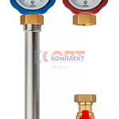 | 955831 | VER-001777 | VR221 | Насосная группа прямого контура, 1"x3/4" (4/1шт) | 7 108.18 руб. | 4 | 0 | 0 | шт | 0
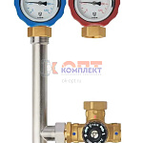 | 955832 | VER-001778 | VR223 | Насосная группа с четырехходовым термостатическим смесительным клапаном, 1"x3/4" (4/1шт) | 12 511.79 руб. | 3 | 0 | 0 | шт | 0
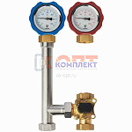 | 955833 | VER-001779 | VR224 | Насосная группа с трехходовым смесительным клапаном, 1"x3/4" (4/1шт) | 8 891.27 руб. | 5 | 0 | 0 | шт | 0
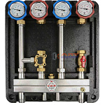 | 955834 | VER-001780 | VR219-2 | Распределительный коллектор в блочной теплоизоляции SMARTBOX для 2 насосных групп, 1"HP (1шт) | 25 144.37 руб. | 2 | 0 | 0 | шт | 0
 | 955835 | VER-001781 | VR219-3 | Распределительный коллектор в блочной теплоизоляции SMARTBOX для 3 насосных групп, 1"HP (1шт) | 34 577.66 руб. | 1 | 0 | 0 | шт | 0
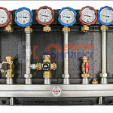 | 955836 | VER-001782 | VR219-4 | Распределительный коллектор в блочной теплоизоляции SMARTBOX для 4 насосных групп, 1"HP (1шт) | 44 196.65 руб. | 1 | 0 | 0 | шт | 0

